Indicaciones de formato
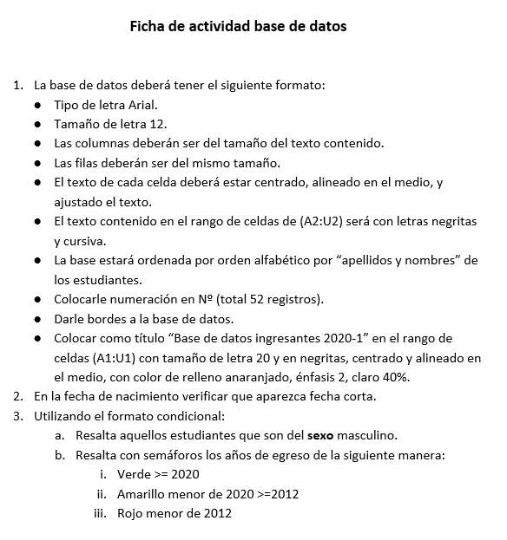

F. Matemáticas (2)
Comercial Luciano

 | Artículos de Limpieza en General
Señor:
Direccion:
RUC:
Código | Artículo | Cantidad | Prec_Unit | Subtotal | Dscto. 2% | Total
A01 | Cera emperatriz | 12 | 1.9 | S/ 22.80 | S/ 0.46 | S/ 22.34
A02 | Escobas | 50 | 4 | S/ 200.00 | S/ 4.00 | S/ 196.00
A03 | Desinfectantes | 14 | 3.5 | S/ 49.00 | S/ 0.98 | S/ 48.02
A04 | Escobilla | 18 | 2.8 | S/ 50.40 | S/ 1.01 | S/ 49.39
A05 | Toallas | 78 | 3.6 | S/ 280.80 | S/ 5.62 | S/ 275.18
A06 | jabones | 26 | 2.5 | S/ 65.00 | S/ 1.30 | S/ 63.70
A07 | Detergentes | 98 | 2 | S/ 196.00 | S/ 3.92 | S/ 192.08
A08 | Aromatizantes | 15 | 1.5 | S/ 22.50 | S/ 0.45 | S/ 22.05
 |  |  |  |  | Subtotal general: | S/ 868.77
 |  |  |  |  | I.G.V. 19% : | S/ 165.07
 |  |  |  |  | Total a pagar : | S/ 1,033.84

En este ejemplo se usara fórmulas empleando los operadores matemáticos.
Observaciones:
- El Subtotal será igual a: cantidad x precio unitario
- El descuento se calcula respecto al subtotal: Subtotal x 2%
- El total será igual a: Subtotal - Descuento
- El Subtotal general será igual a: Suma de todos los totales
- El IGV se calcula respecto al subtotal general: Subtotal general x 19%
- Al total a pagar se le cargará el igv: Subtotal general + IGV

F. Matemáticas (3)
 |  | Planilla de Empleados

Código | Nombre | Apellido | Hora Lab. (x dia) | Pago X hora | Pago x dia | Pago x semana | Sueldo (mes) | Bonificacion | AFP | Total
 |  |  |  |  |  |  |  | 5% | 9%
Emp01 | Javier | pariona | 8 | S/. 10.00 | S/. 80.00 | S/. 560.00 | S/. 2,240.00 | S/. 112.00 | S/. 201.60 | S/. 2,150.40
Emp02 | Manuel | guerra | 10 | S/. 5.00 | S/. 50.00 | S/. 350.00 | S/. 1,400.00 | S/. 70.00 | S/. 126.00 | S/. 1,344.00
Emp03 | Rosario | miranda | 6 | S/. 20.00 | S/. 120.00 | S/. 840.00 | S/. 3,360.00 | S/. 168.00 | S/. 302.40 | S/. 3,225.60
Emp04 | Liana | gonzales | 8 | S/. 10.00 | S/. 80.00 | S/. 560.00 | S/. 2,240.00 | S/. 112.00 | S/. 201.60 | S/. 2,150.40
Emp05 | milagro | mochocco | 10 | S/. 5.00 | S/. 50.00 | S/. 350.00 | S/. 1,400.00 | S/. 70.00 | S/. 126.00 | S/. 1,344.00
Emp06 | patricia | dominguez | 8 | S/. 10.00 | S/. 80.00 | S/. 560.00 | S/. 2,240.00 | S/. 112.00 | S/. 201.60 | S/. 2,150.40
Emp07 | Shirley | fernandez | 8 | S/. 10.00 | S/. 80.00 | S/. 560.00 | S/. 2,240.00 | S/. 112.00 | S/. 201.60 | S/. 2,150.40
Emp08 | juan | ayala | 8 | S/. 10.00 | S/. 80.00 | S/. 560.00 | S/. 2,240.00 | S/. 112.00 | S/. 201.60 | S/. 2,150.40
Emp09 | jose | vega | 10 | S/. 5.00 | S/. 50.00 | S/. 350.00 | S/. 1,400.00 | S/. 70.00 | S/. 126.00 | S/. 1,344.00
Emp10 | raul | gamio | 12 | S/. 4.00 | S/. 48.00 | S/. 336.00 | S/. 1,344.00 | S/. 67.20 | S/. 120.96 | S/. 1,290.24
Emp11 | pedro | lopez | 12 | S/. 4.00 | S/. 48.00 | S/. 336.00 | S/. 1,344.00 | S/. 67.20 | S/. 120.96 | S/. 1,290.24
Emp12 | marcos | limache | 8 | S/. 10.00 | S/. 80.00 | S/. 560.00 | S/. 2,240.00 | S/. 112.00 | S/. 201.60 | S/. 2,150.40
Emp13 | catalina | ramos | 10 | S/. 5.00 | S/. 50.00 | S/. 350.00 | S/. 1,400.00 | S/. 70.00 | S/. 126.00 | S/. 1,344.00
Emp14 | marisol | prada | 10 | S/. 5.00 | S/. 50.00 | S/. 350.00 | S/. 1,400.00 | S/. 70.00 | S/. 126.00 | S/. 1,344.00
 |  |  |  |  |  |  |  | Total a pagar en el mes: |  | S/. 25,428.48
Observaciones:
- El pago x día será igual a: Horas laboradas x Pago por hora
- El Pago x semana será igual a: Pago por día x 7
- El sueldo será igual a: Pago por día x 30
- La bonificación se calcula respecto al Sueldo: Sueldo x valor de la bonificación
- El AFP se calcula respecto al Sueldo: Sueldo x valor de AFP
- El total será igual a: Sueldo + bonificación - AFP
- El Total a pagar en el mes será: Suma de los totales

F. Matemáticas (4)
Colegios

Apellidos y Nombres | Nota 01 | Nota 02 | Nota 03 | Suma de Notas | Promedio de Notas
Arana Angel | 8 | 9 | 10 | 27 | 9
Berrocal Benito | 11 | 12 | 13 | 36 | 12
Barrantes Bonito | 13 | 14 | 18 | 45 | 15
Carbajal Cecilia | 16 | 18 | 15 | 49 | 16.33
De La Cruz Dionicio | 5 | 6 | 8 | 19 | 6.33
Escobar Esteban | 18 | 19 | 20 | 57 | 19
Fernandez Fernando | 18 | 19 | 20 | 57 | 19
Galvez Guillermo | 18 | 19 | 20 | 57 | 19
Huaraz Henry | 18 | 19 | 20 | 57 | 19
Iglesias Ivan | 18 | 19 | 20 | 57 | 19

